Nhập Nick
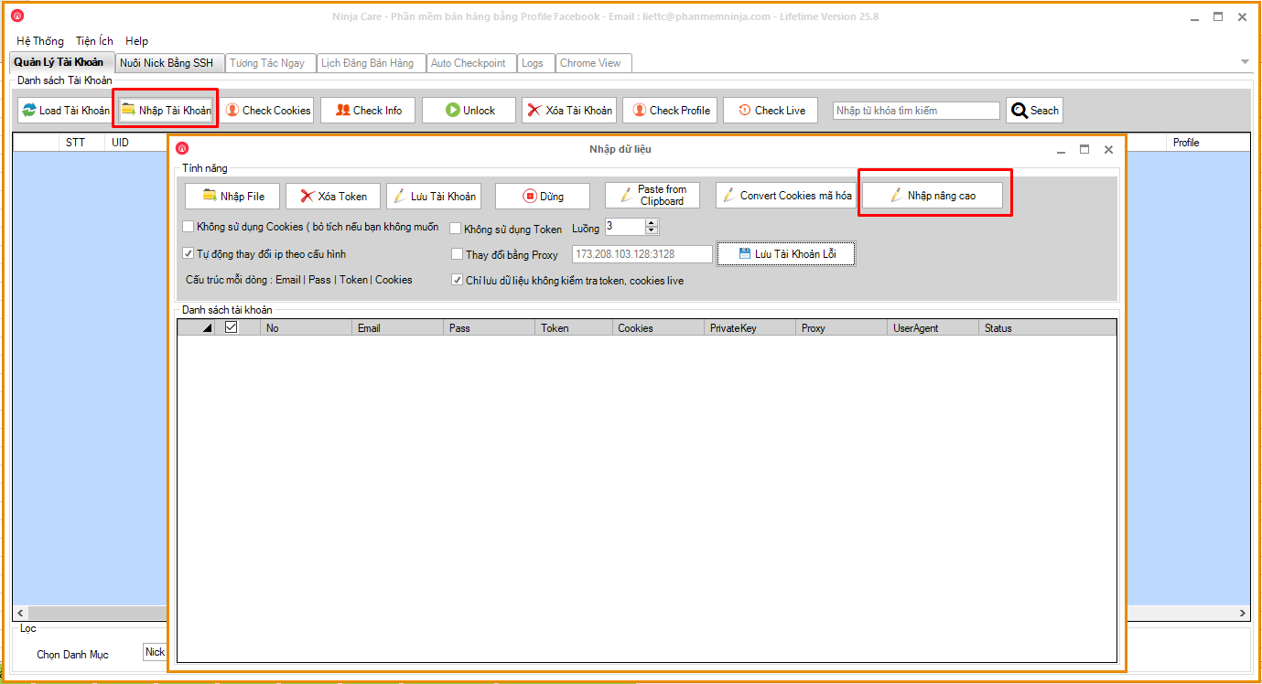
1. Chọn nhập tài khoản

B1 : Từ giao diện chính Chọn tab Nhập tài khoản

2. Chọn nhập nâng cao

B2 : Chọn Nhập Nâng Cao

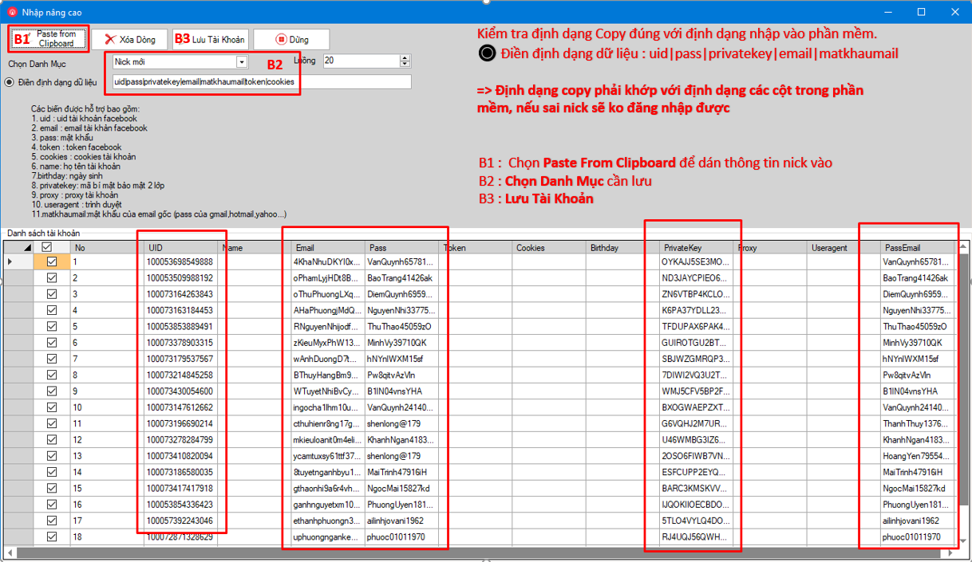
B1 : Sau khi copy thông tin nick cần nhập => Chọn Paste from Clipboard

B2 : Chọn danh mục cần lưu

B3 : Bấm => Lưu Tài Khoản

Click Xem video hướng dẫn nhập nick

Tạo Profile Chrome
Đối với nick mới nhập vào phần mềm cần tạo Profile Google Chrome để nick khỏe hơn ít bị checkpoint trong chạy nuôi nick

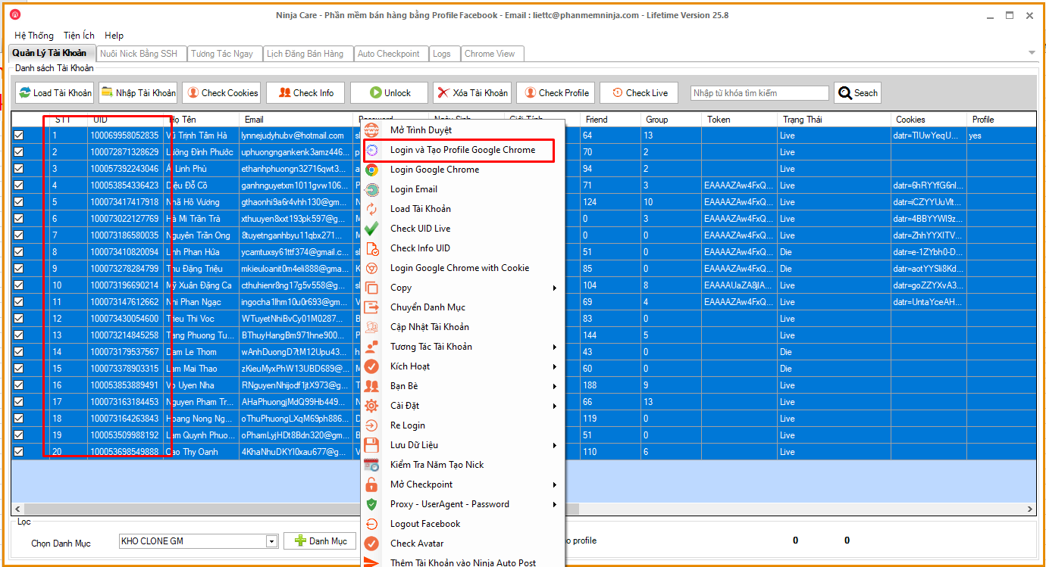
 | Bước 1 | Tô chọn hết các nick

 | Bước 2 | Click Chuột Phải -> Chọn Login và Tạo Profile Google Chrome

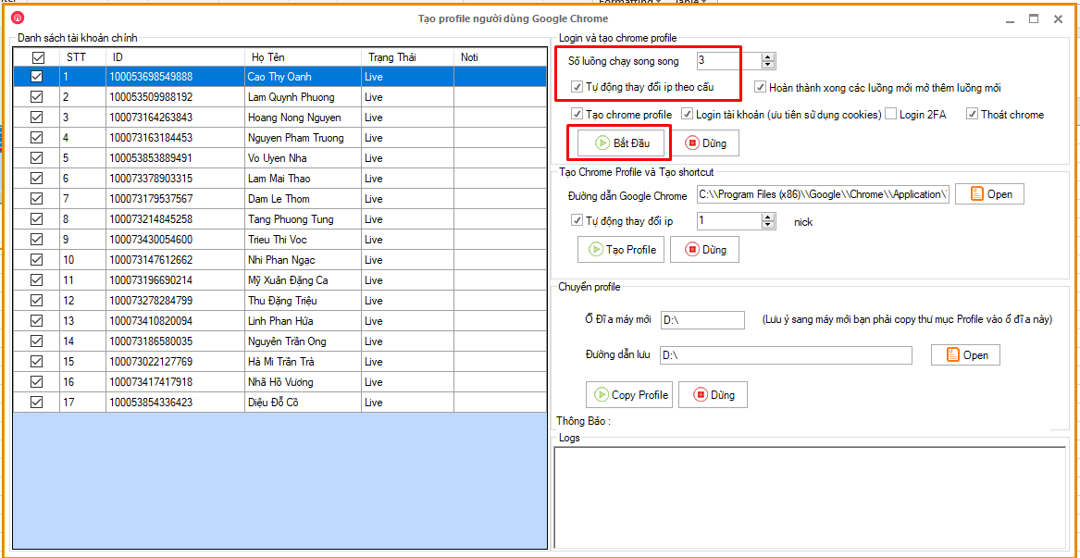

 | Bước 1 | - Chọn số luồng chạy song song là 3 - ✅ Tích chọn Tự động thay đổi IP theo cấu hình

 | Bước 2 | Click chọn => ▶️ Bắt đầu

 | Lưu Ý | - Đối với trường hợp nuôi nhiều nick (trên 20 nick) nên dùng thêm dịch vụ đổi IP của : TMproxy, Tinsoft, ProxyV6 hoặc dùng thiết bị Dcom. - Để hạn chế việc nhiều nick đăng nhập cùng 1 IP dễ bị Facebook quét dẫn đến tình trạng bị Checkpoint.

Thiết Lập Cấu Hình
Thiết lập cấu hình chạy tương tác nuôi nick
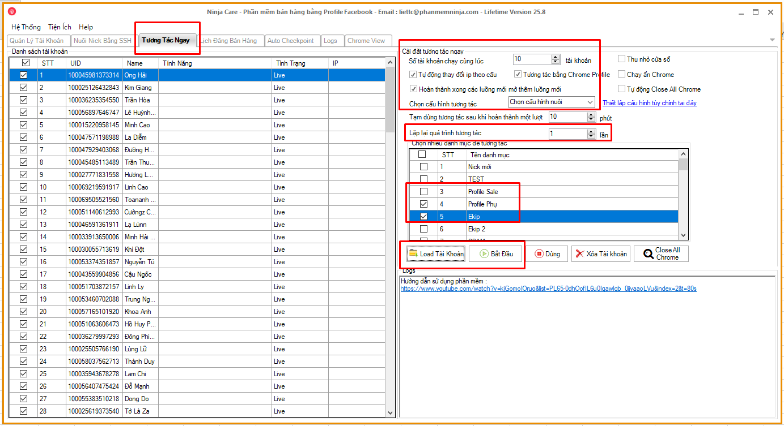
 | Bước 1 | Từ giao diện chính chọn tab " Tương Tác Ngay"

 | Bước 2 | Tích chọn các trường | Mô tả
 | ✅ Số tài khoản chạy cùng lúc |  | Để số 10 nếu máy cấu hình mạnh
 |  |  | Để số 5 nếu máy cấu hình trung bình
 | ✅ Tự động đổi IP |  | Đổi IP để hạn chế việc chạy nhiều tài khoản trên cùng 1 IP dễ bị facebook checkpoint.

 | ✅ Tương tác bằng Chrome Profile |  | Nếu ko chọn nick sẽ chạy bằng cookies, chạy bằng cookies sẽ dễ bị die nick hơn.

 | ✅ Hoàn thành xong các luồng mới mở thêm luồng mới |  | Số tài khoản chạy cùng lúc là 5 thì sẽ hoàn thành 5 tài khoản sẽ chạy tiếp 5 tài khoản khác.

 | Thu nhỏ cửa sổ |  | Thu nhỏ cửa sổ khi chạy, không cần chọn
 | Chạy ẩn Chrome |  | Chạy ẩn bằng cookies , dễ die nick, không chọn
 | Tự động Close All Chrome |  | Mỗi lần chạy xong tắt hết các Chrome, không chọn

 | Bước 3 | Chọn cấu hình tương tác | Chọn cấu hình nuôi theo quy trình nuôi nick
 |  | Lặp lại quá trình tương tác | Để 1 lần ,vì chỉ cần chạy nuôi 1 lần.

 | Bước 4 | Chọn nhiều danh mục để tương tác | ✅ Chọn các danh mục chứa nick cần chạy nuôi tương tác

 |  | Bấm "Load Tài Khoản" & "Bắt Đầu" để chạy nuôi tương tác

Quy trình nuôi nick
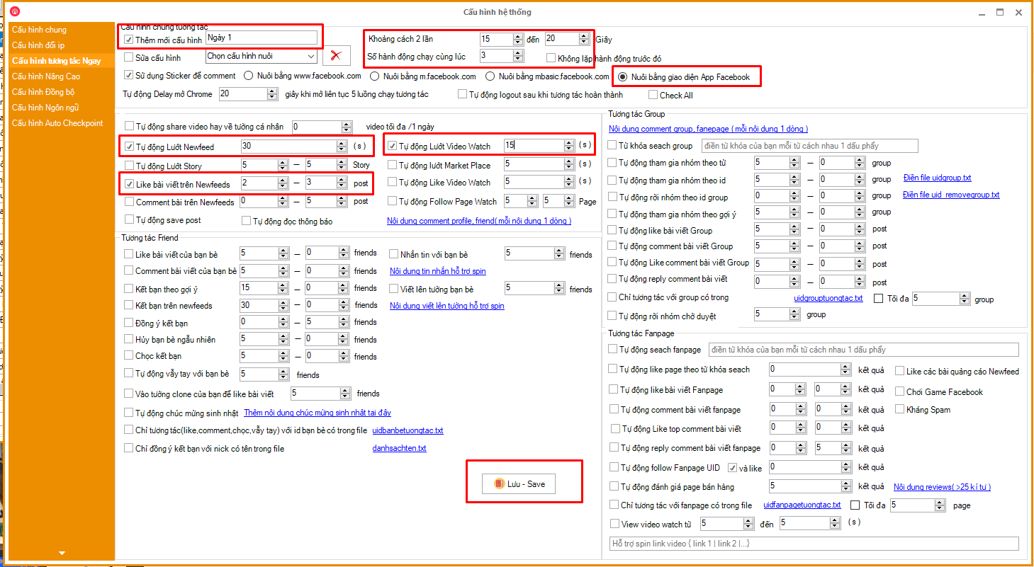
Ngày 1
✅ | Thêm mới cấu hình : Ngày 1
 | Khoảng cách 2 hành động | 15 - 20 | giây
 | Số hành động | 3 | hành động
🔘 | Nuôi bằng giao diện App
✅ | Tự động lướt Newfeed | 30 | giây
✅ | Like bài viết Newfeeds | 2 - 3 | post
✅ | Tự động lướt Video Watch | 15 | giây

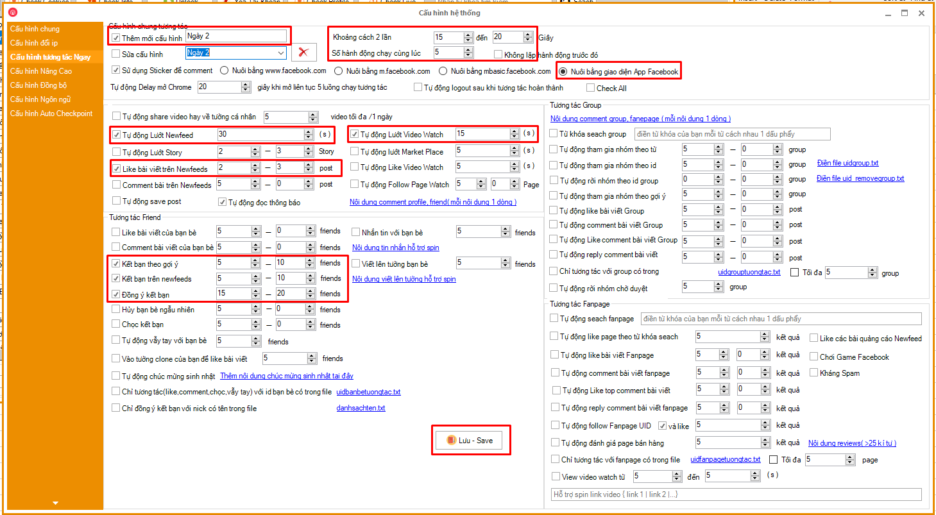
Ngày 2

✅ | Thêm mới cấu hình : Ngày 2
 | Khoảng cách 2 hành động | 15 - 20 | giây
 | Số hành động | 5 | hành động
🔘 | Nuôi bằng giao diện App
✅ | Tự động lướt Newfeed | 30 | giây
✅ | Like bài viết Newfeeds | 2 - 3 | post
✅ | Tự động lướt Video Watch | 15 | giây
✅ | Kết bạn theo gợi ý | 5 - 10 | friends
✅ | Kết bạn trên newfeeds | 5 - 10 | friends
✅ | Đồng ý kết bạn | 15 - 20 | friends

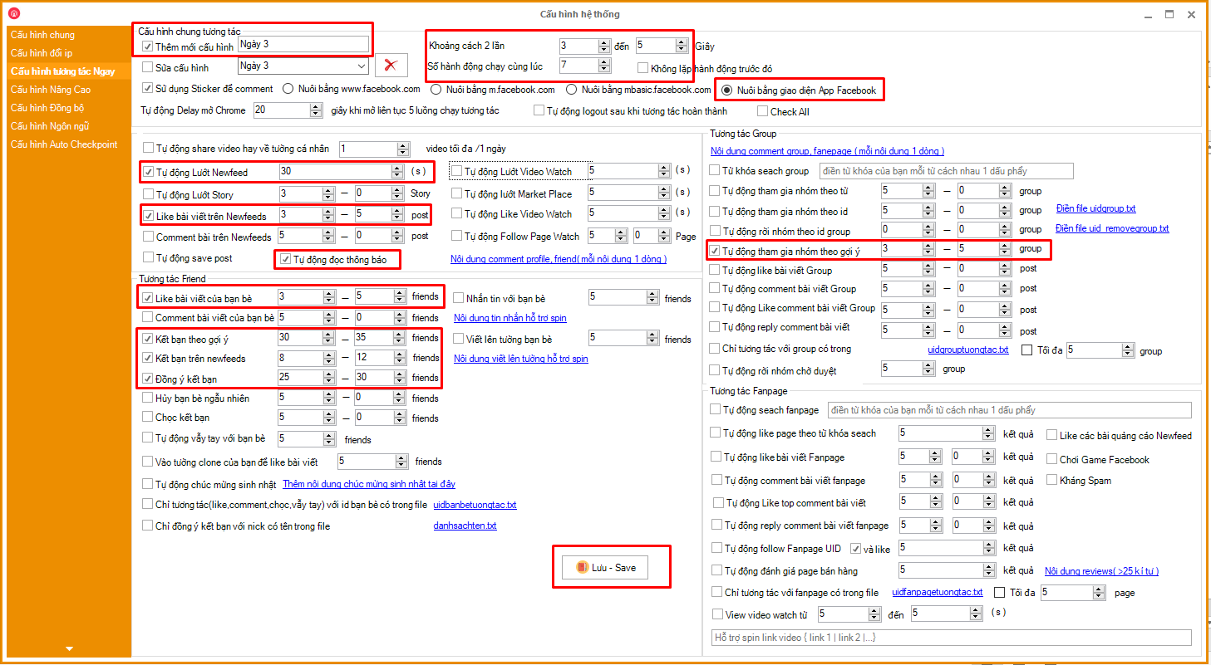
Ngày 3
✅ | Thêm mới cấu hình : Ngày 3
 | Khoảng cách 2 hành động | 3 - 5 | giây
 | Số hành động | 7 | hành động
🔘 | Nuôi bằng giao diện App
✅ | Tự động lướt Newfeed | 30 | giây
✅ | Like bài viết Newfeeds | 3 - 5 | post
✅ | Tự đọc thông báo
✅ | Like bài viết bạn bè | 3 - 5 | friends
✅ | Kết bạn theo gợi ý | 30 - 35 | friends
✅ | Kết bạn trên newfeeds | 8 - 12 | friends
✅ | Đồng ý kết bạn | 25 - 30 | friends

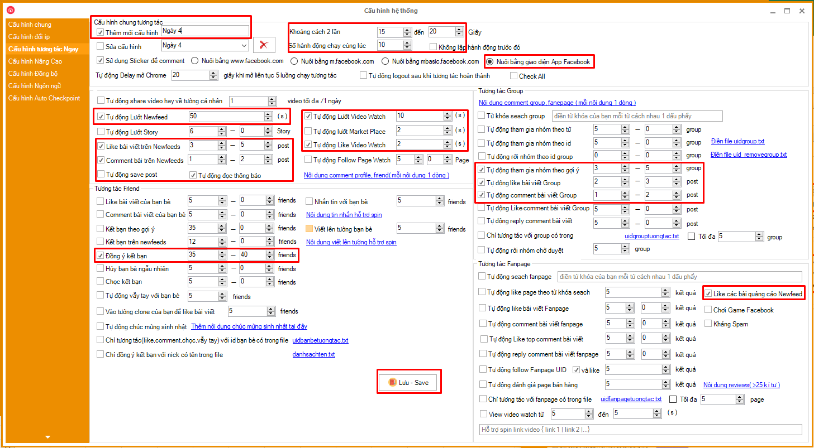
Ngày 4
 | Thêm mới cấu hình : Ngày 4
 | Khoảng cách 2 hành động | 15 - 20 | giây
 | Số hành động | 10 | hành động
🔘 | Nuôi bằng giao diện App
✅ | Tự động lướt Newfeed | 50 | giây
✅ | Like bài viết Newfeeds | 3 - 5 | post
✅ | Comment bài viết Newfeed | 1 - 2 | post
✅ | Tự đọc thông báo
✅ | Tự động lướt Video Watch | 10 | giây
✅ | Tự động Like Video Watch | 2 | video
✅ | Đồng ý kết bạn | 35 - 40 | friends
✅ | Tự động tham gia nhóm gợi ý | 3 - 5 | Group
✅ | Tự động Like bài viết Group | 2 - 3 | post
✅ | Tự động comment bài viết Group | 1 - 2 | post
✅ | Like các bài viết quảng cáo Newfeed

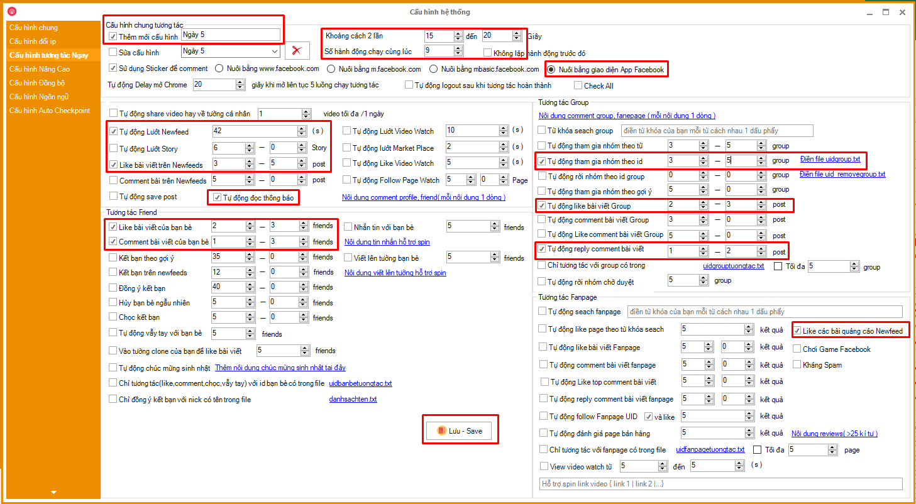
Ngày 5
 | Thêm mới cấu hình : Ngày 5
 | Khoảng cách 2 hành động | 15 - 20 | giây
 | Số hành động | 9 | hành động
🔘 | Nuôi bằng giao diện App
✅ | Tự động lướt Newfeed | 42 | giây
✅ | Like bài viết Newfeeds | 3 - 5 | post
✅ | Tự đọc thông báo
✅ | Like bài viết bạn bè | 2 - 3 | friends
✅ | Comment bài viết của bạn bè | 1 - 3 | friends
✅ | Tự động tham gia nhóm ID | 3 - 5 | Group | Lấy ID Group bằng UID Pro
✅ | Tự động Like bài viết Group | 2 - 3 | post
✅ | Tự động Reply comment bài viết Group | 1 - 2 | post
✅ | Like các bài viết quảng cáo Newfeed

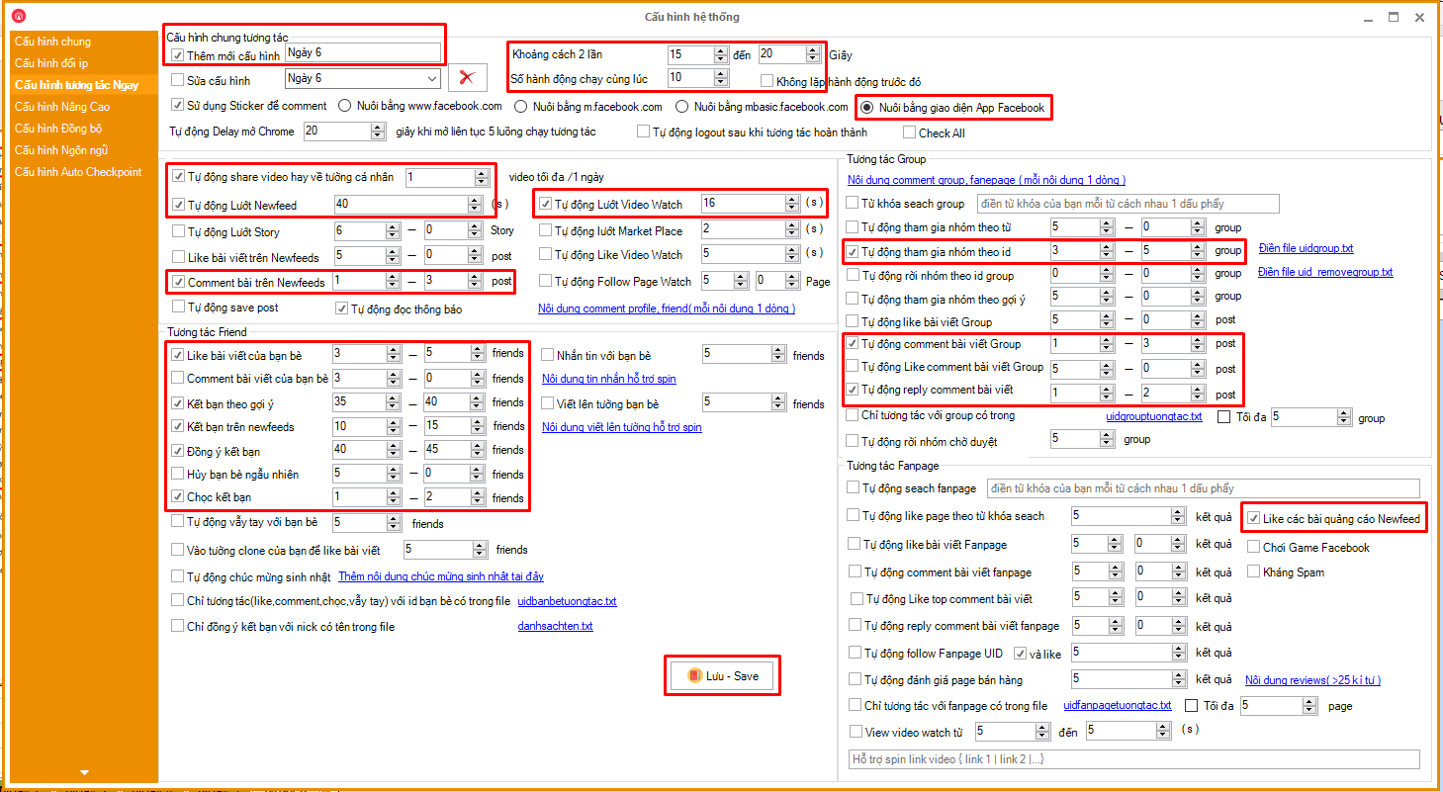
Ngày 6
 | Thêm mới cấu hình : Ngày 6
 | Khoảng cách 2 hành động | 15 - 20 | giây
 | Số hành động | 10 | hành động
🔘 | Nuôi bằng giao diện App
✅ | Tự động share video về tường cá nhân | 1 | video
✅ | Tự động lướt Newfeed | 40 | giây
✅ | Comment bài trên Newfeeds | 1 - 3 | post
✅ | Tự động lướt Video Watch | 16 | giây
✅ | Tự đọc thông báo
✅ | Like bài viết bạn bè | 3 - 5 | friends
✅ | Kết bạn theo gợi ý | 35 - 40 | friends
✅ | Kết bạn trên Newfeeds | 10 - 15 | friends
✅ | Đồng ý kết bạn | 45 - 50 | friends
✅ | Chọc kết bạn | 1 - 2 | friends
✅ | Tự động tham gia nhóm ID | 3 - 5 | Group
✅ | Tự động comment bài viết Group | 1 - 3 | post
✅ | Tự động Reply comment bài viết Group | 1 - 2 | post
✅ | Like các bài viết quảng cáo Newfeed

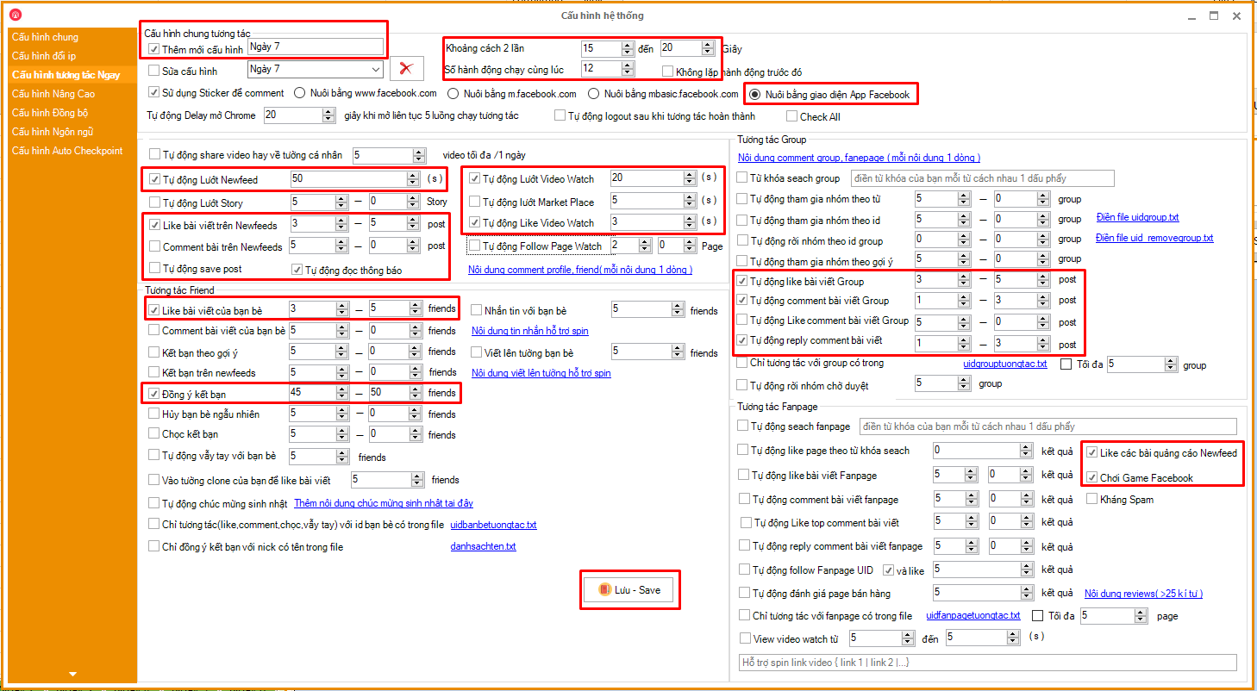
Ngày 7
 | Thêm mới cấu hình : Ngày 7
 | Khoảng cách 2 hành động | 15 - 20 | giây
 | Số hành động | 12 | hành động
🔘 | Nuôi bằng giao diện App
✅ | Tự động lướt Newfeed | 50 | giây
✅ | Like bài viết trên Newfeeds | 3 - 5 | post
✅ | Tự động lướt Video Watch | 20 | giây
✅ | Tự động Like Video Watch | 3 | video
✅ | Tự đọc thông báo
✅ | Like bài viết bạn bè | 3 - 5 | friends
✅ | Đồng ý kết bạn | 45 - 50 | friends
✅ | Tự động like bài viết Group | 3 - 5 | post
✅ | Tự động comment bài viết Group | 1 - 3 | post
✅ | Tự động Reply comment bài viết Group | 1 - 2 | post
✅ | Like các bài viết quảng cáo Newfeed
✅ | Chơi Game Facebook

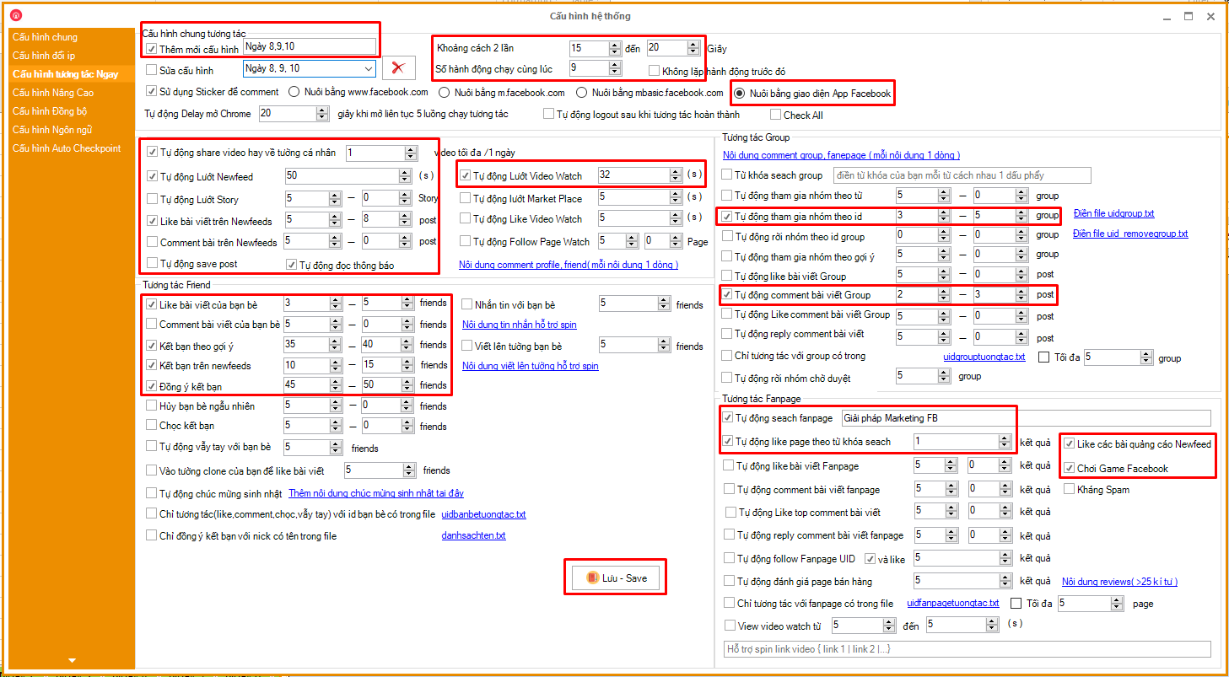

Ngày 8, 9, 10
 | Thêm mới cấu hình : Ngày 8, 9, 10
 | Khoảng cách 2 hành động | 15 - 20 | giây
 | Số hành động | 9 | hành động
🔘 | Nuôi bằng giao diện App
✅ | Tự động Share Video về tường cá nhân | 1 | video
✅ | Tự động lướt Newfeed | 50 | giây
✅ | Like bài viết trên Newfeeds | 5 - 8 | post
✅ | Tự động lướt Video Watch | 32 | giây
✅ | Tự đọc thông báo
✅ | Like bài viết bạn bè | 3 - 5 | friends
✅ | Kết bạn theo gợi ý | 35 - 40 | friends
✅ | Kết bạn trên Newfeeds | 10 - 15 | friends
✅ | Đồng ý kết bạn | 45 - 50 | friends
✅ | Tự động tham gia nhóm ID | 3 - 5 | nhóm
✅ | Tự động comment bài viết Group | 2 - 3 | post
✅ | Tự động Search Fanpage | Nhập tên Fanpage
✅ | Tự động like page theo từ khóa | 1 | kết quả
✅ | Like các bài viết quảng cáo Newfeed
✅ | Chơi Game Facebook

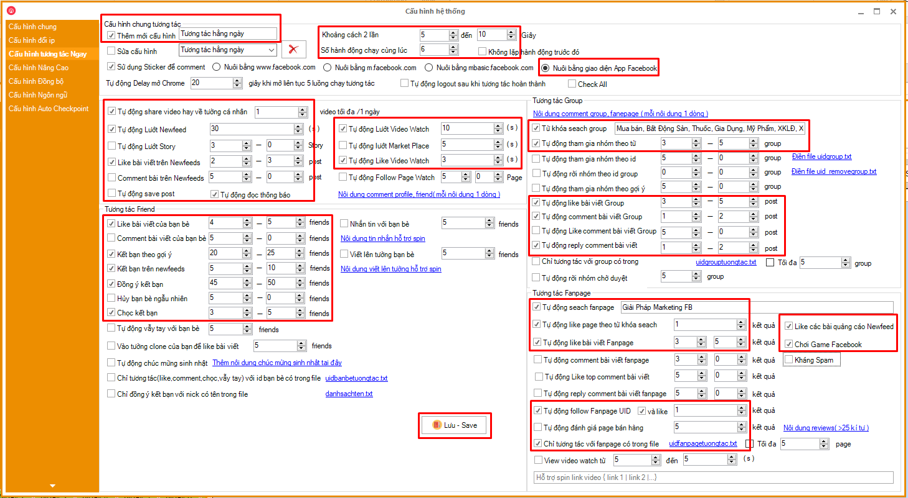
Tương tác
hằng ngày
 | Thêm mới cấu hình : Tương tác hằng ngày
 | Khoảng cách 2 hành động | 5 - 10 | giây
 | Số hành động | 6 | hành động
🔘 | Nuôi bằng giao diện App
✅ | Tự động Share Video về tường cá nhân | 1 | video
✅ | Tự động lướt Newfeed | 30 | giây
✅ | Like bài viết trên Newfeeds | 2 - 3 | post
✅ | Tự động lướt Video Watch | 10 | giây
✅ | Tự động Like Video Watch | 3 | video
✅ | Tự đọc thông báo
✅ | Like bài viết bạn bè | 4 - 5 | friends
✅ | Kết bạn theo gợi ý | 20 - 25 | friends
✅ | Kết bạn trên Newfeeds | 5 - 10 | friends
✅ | Đồng ý kết bạn | 45 - 50 | friends
✅ | Chọc kết bạn | 3 - 5 | friends
✅ | Từ khóa Search Group | Nhập từ khóa Group
✅ | Tự động tham gia nhóm từ khóa | 3 - 5 | nhóm
✅ | Tự động comment bài viết Group | 2 - 3 | post
✅ | Tự động Search Fanpage | Nhập tên Fanpage
✅ | Tự động like page theo từ khóa search | 1 | kết quả
✅ | Tự động like bài viết Fanpage | 3 - 5 | post page
✅ | Tự động follow Fanpage UID
✅ | Chỉ tương tác với Fanpage có trong file | Nhập ID Fanpage vào
✅ | Like các bài viết quảng cáo Newfeed
✅ | Chơi Game Facebook

